Sheet1
 | Neapbūvētās zemes noma
Nr.p.k. | Zemes vienības kadastra apzīmējums | Nosaukums, pagasts | Kopējā z.v. platība, ha | Nomas platība, ha | Lietošanas mērķis | Nomas maksa bez PVN gadā (EUR) | Termiņš, uz kādu slēdz zemes nomas līgumu | Sludinājuma ievietošanas mājaslapā uz 5 dd, datums | Pieteikšanās termiņš līdz … ieskaitot*** | 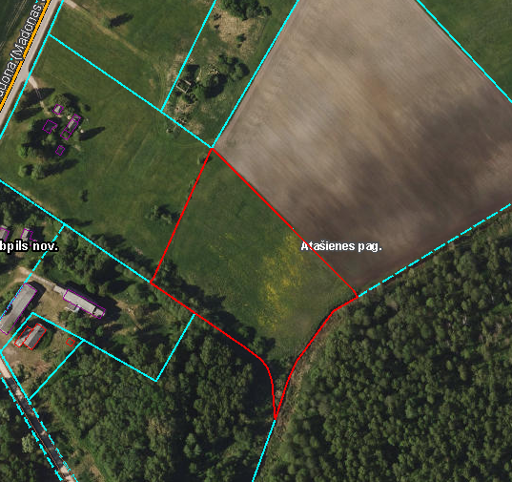
1. | 56460090086* | "Zemzari", Atašienes pagasts, Jēkabpils novads | 1.61 | 1.6100 | lauksaimniecība | 112.70 | 30.04.2032. | 24.04.2026. | 05.05.2026.
2. | 56960020024* | "Sīpolaine", Vīpes pagasts, Jēkabpils novads | 7.9600 | 6.7200 | lauksaimniecība | 672 | 30.04.2032. | 24.04.2026. | 05.05.2026.
3. | 56960040311* | “Rugaine”, Vīpes pagasts, Jēkabpils novads | 1.1308 | 1.1308 | lauksaimniecība | 113.08 | 31.12.2030. | 24.04.2026. | 05.05.2026. | 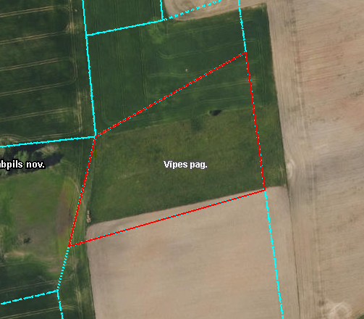
4. | 56960040226* | “Liesmas”, Vīpes pagasts, Jēkabpils novads | 0.8171 | 0.8171 | lauksaimniecība | 81.71 | 31.08.2028. | 24.04.2026. | 05.05.2026. | 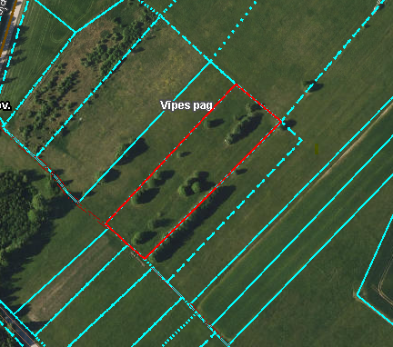
5. | 56940080278** | “Dārziņi”, Variešu pagasts, Jēkabpils novads | 4.9800 | 0,174 ha (Nr.7) | personīgā palīgsaimniecība (mazdārziņš) | 15.86 | 30.04.2032. | 24.04.2026. | 05.05.2026. | 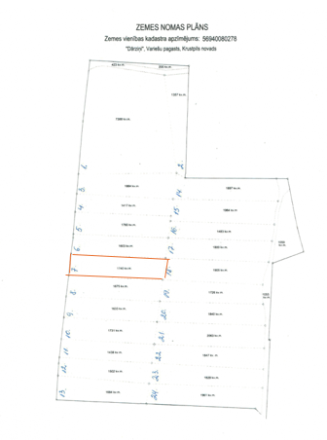 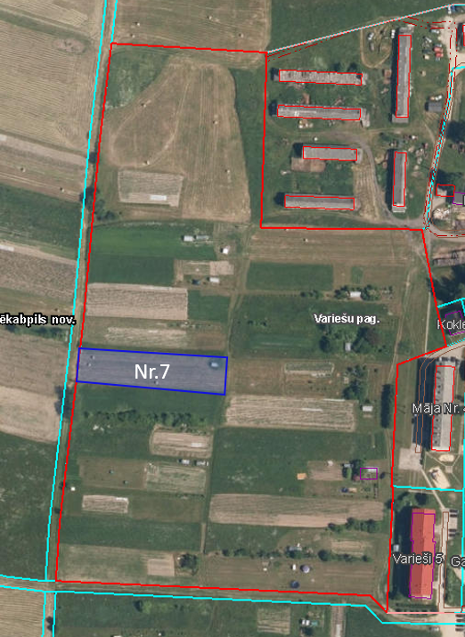
6. | 56940080279* | “Ganības”, Variešu pagasts, Jēkabpils novads | 8.2100 | 0,4041 (Nr.5) | lauksaimniecība | 36.70 | 30.04.2032. | 24.04.2026. | 05.05.2026.
7. | 56940080279* | “Ganības”, Variešu pagasts, Jēkabpils novads | 8.2100 | 0,3104 (Nr.6) | lauksaimniecība | 27.94 | 30.04.2032. | 24.04.2026. | 05.05.2026. | 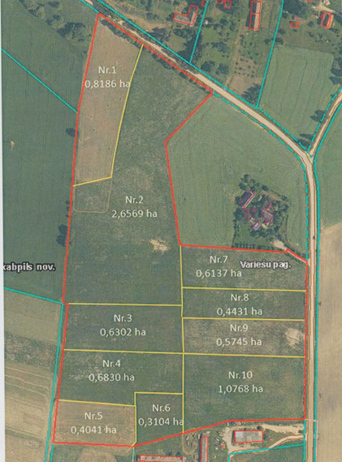
8. | 56940080278* | “Dārziņi”, Variešu pagasts, Jēkabpils novads | 4.9800 | 0,1864 (Nr.3) | lauksaimniecība | 16.78 | 30.04.2032. | 24.04.2026. | 05.05.2026. | 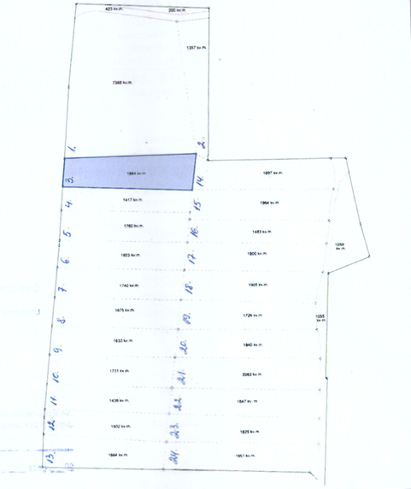
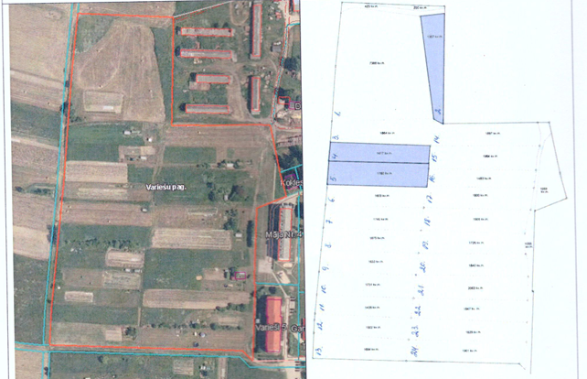
9. | 56940080278* | “Dārziņi”, Variešu pagasts, Jēkabpils novads | 4.9800 | 0,1357 (Nr.2) | lauksaimniecība | 12.21 | 30.04.2032. | 24.04.2026. | 05.05.2026.
10. | 56940080278* | “Dārziņi”, Variešu pagasts, Jēkabpils novads | 4.9800 | 0,1417 (Nr.4) | lauksaimniecība | 12.75 | 30.04.2032. | 24.04.2026. | 05.05.2026.
11. | 56940080278* | “Dārziņi”, Variešu pagasts, Jēkabpils novads | 4.9800 | 0,1760 (Nr.5) | lauksaimniecība | 15.84 | 30.04.2032. | 24.04.2026. | 05.05.2026.
*Saskaņā Ministru kabineta 2018.gada 19.jūnija noteikumu Nr.350 „Publiskas personas zemes nomas un apbūves tiesības noteikumi”
** Saskaņā ar Jēkabpils novada domes 28.04.2022. noteikumiem “Neapbūvēta zemesgabala nomas tiesību piešķiršanas kārtība Jēkabpils novada pašvaldībā”.
*** Ja pretendentu pieteikšanās termiņā, kas nav īsāks par piecām darbdienām, piesakās vairāki pretendenti, neapbūvēta zemesgabala nomnieku noskaidro rakstiskā vai mutiskā izsolē. Pieteikumus, kas iesniegti pēc norādītā termiņa, neizskata.

